Sheet1
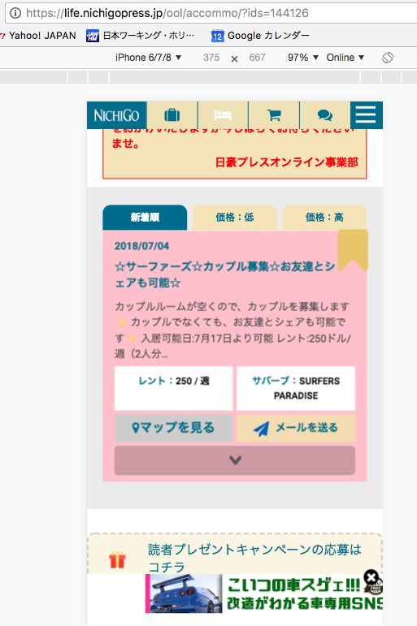

参考ＵＲＬ
https://life.nichigopress.jp/ool/accommo/?ids=144126
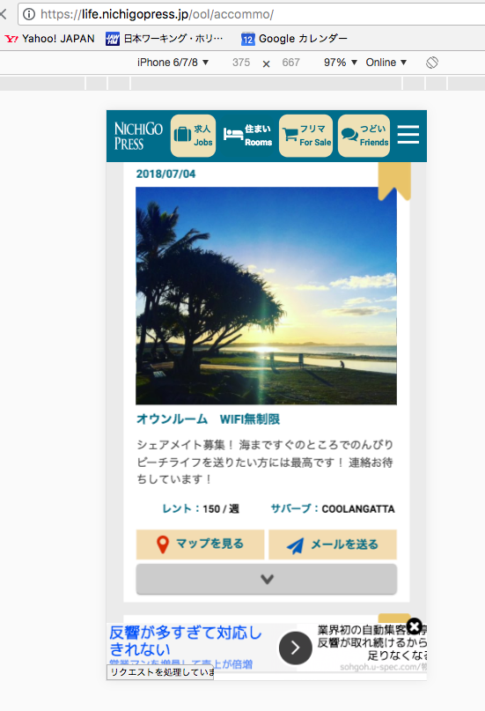

参考資料：tài liệu tham khảo
一覧表示した場合: Trường hợp danh sách đã thể hiện

背景色を白に変更
Thay đổi màu nền thành trắng

